Feuil1
Date | Aide Ménagère | Infirmières | Kiné | Mes Rendez-vous
31/01/2022 |  | 8:00:00
01/02/2022 | 10:00:00
02/02/2022 |  |  | 15:00:00 |  | choisir le mois à imprimer :
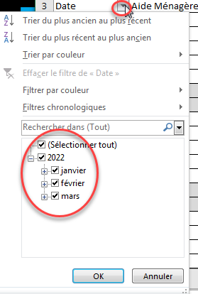
03/02/2022
04/02/2022 | 10:00:00
05/02/2022
06/02/2022
07/02/2022
08/02/2022
09/02/2022
10/02/2022
11/02/2022
12/02/2022
13/02/2022
14/02/2022
15/02/2022
16/02/2022
17/02/2022
18/02/2022
19/02/2022
20/02/2022
21/02/2022
22/02/2022
23/02/2022
24/02/2022
25/02/2022
26/02/2022
27/02/2022
28/02/2022
01/03/2022
02/03/2022
03/03/2022
04/03/2022
05/03/2022
06/03/2022
07/03/2022
08/03/2022
09/03/2022
10/03/2022
11/03/2022

